個体記録票
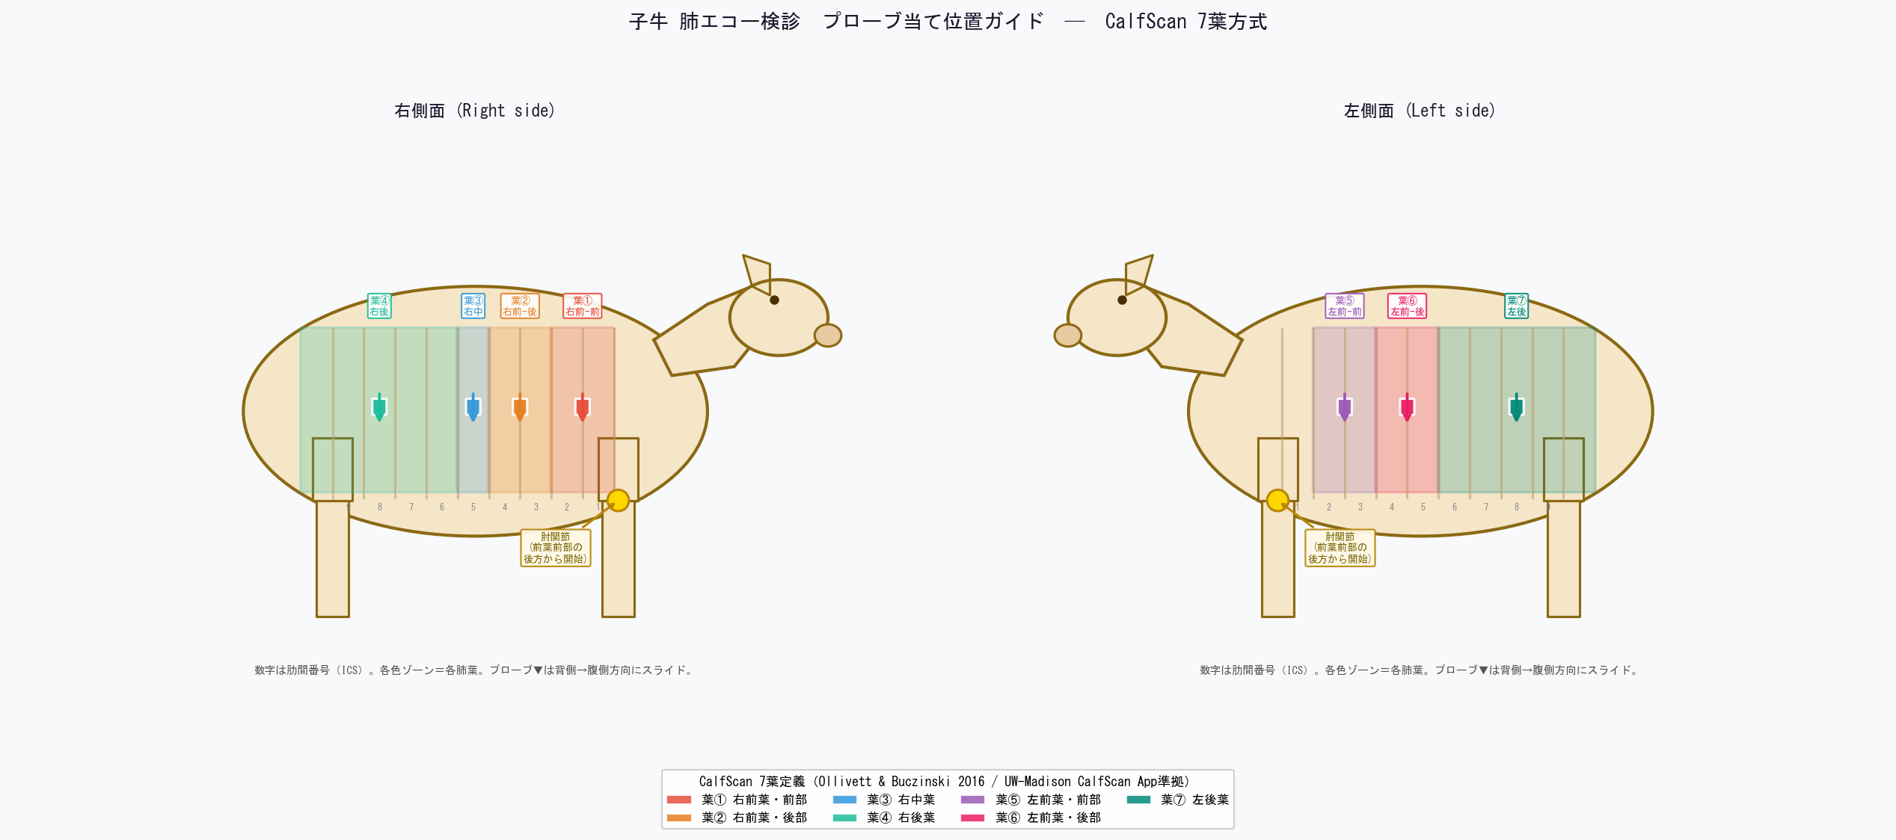
子牛 肺エコー検診 個体記録票
農場名： |  |  |  |  |  |  | 検査者： |  |  |  |  | パターン： |  | A / B / C |  | 年 月
スコア早見 |  | 0: 正常 |  | 1: Bライン増多 |  | 2: 小葉性実質化 |  | 3: 1葉性 | 4: 2葉性 |  | 5: 3葉以上 ※CalfScan7葉方式（前葉前部・後部は各1葉） |  | 治療閾値: スコア≥2 → 即時治療介入 スコア1 → 5〜10日後に再スキャン
No | 耳標番号 (個体識別) | 日齢 | 検査日 (月/日) | 第 何回 | 右肺 （A=正常Aライン B=Bライン増多 C=実質化 E=胸水 P=膿瘍） |  |  |  | 左肺 （A=正常Aライン B=Bライン増多 C=実質化 E=胸水 P=膿瘍） |  |  |  |  | OB スコア (0-5) | 主な所見 (胸水/膿瘍等) | 治療 (○/－) | 使用薬・投与量 | 備考 (次回予定等)
 |  |  |  |  | 葉① R前-前 | 葉② R前-後 | 葉③ R中 | 葉④ R後 | 葉⑤ L前-前 | 葉⑥ L前-後 | 葉⑦ L後
1
2
3
4
5
6
7
8
9
10
11
12
13
14
15
16
17
18
19
20
21
22
23
24
25
26
27
28
29
30
31
32
33
34
35
36
37
38
39
40

【 当日集計 】 |  |  |  |  |  |  | ベンチマーク基準
検査頭数 |  |  |  | 0 |  |  | 有病率（スコア≥2） |  | < 20%（中間目標） < 15%（離乳時目標）
スコア≥2 頭数（治療対象） |  |  |  | 0 |  |  | 重症（スコア≥4）割合 |  | < 5% が望ましい
有病率 スコア≥2 (%) |  |  |  |  |  |  | 治療後7〜10日にスコア≥2 残存 |  | < 15%（超過 → 薬剤・治療期間を再評価）
スコア0（正常）頭数 |  |  |  | 0 |  |  | 有病率 > 20% 時 |  | 飼養環境（換気・密度・移動タイミング）の見直しを優先
重症（スコア≥4）頭数 |  |  |  | 0 |  |  | 有病率 > 30% 時 |  | 緊急の飼養管理改善と原因究明が必要

所見・メモ（飼養環境・治療方針・次回アクション・農場へのフィードバック等）

